关系图
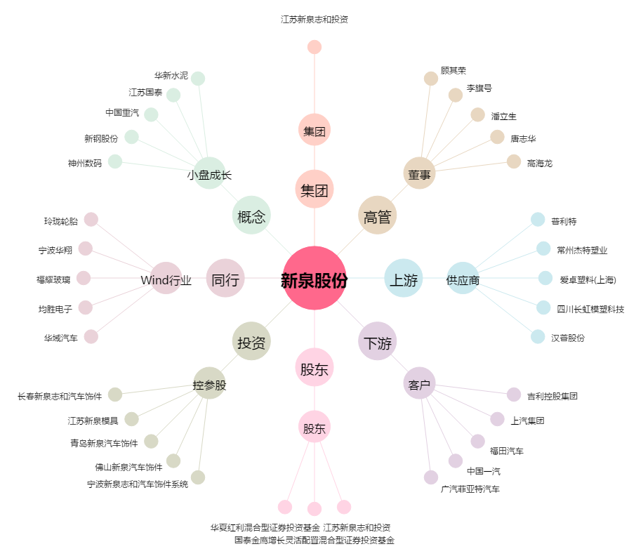
新泉股份[603179.SH] - 关系概览图

